Chi tiết địa chất
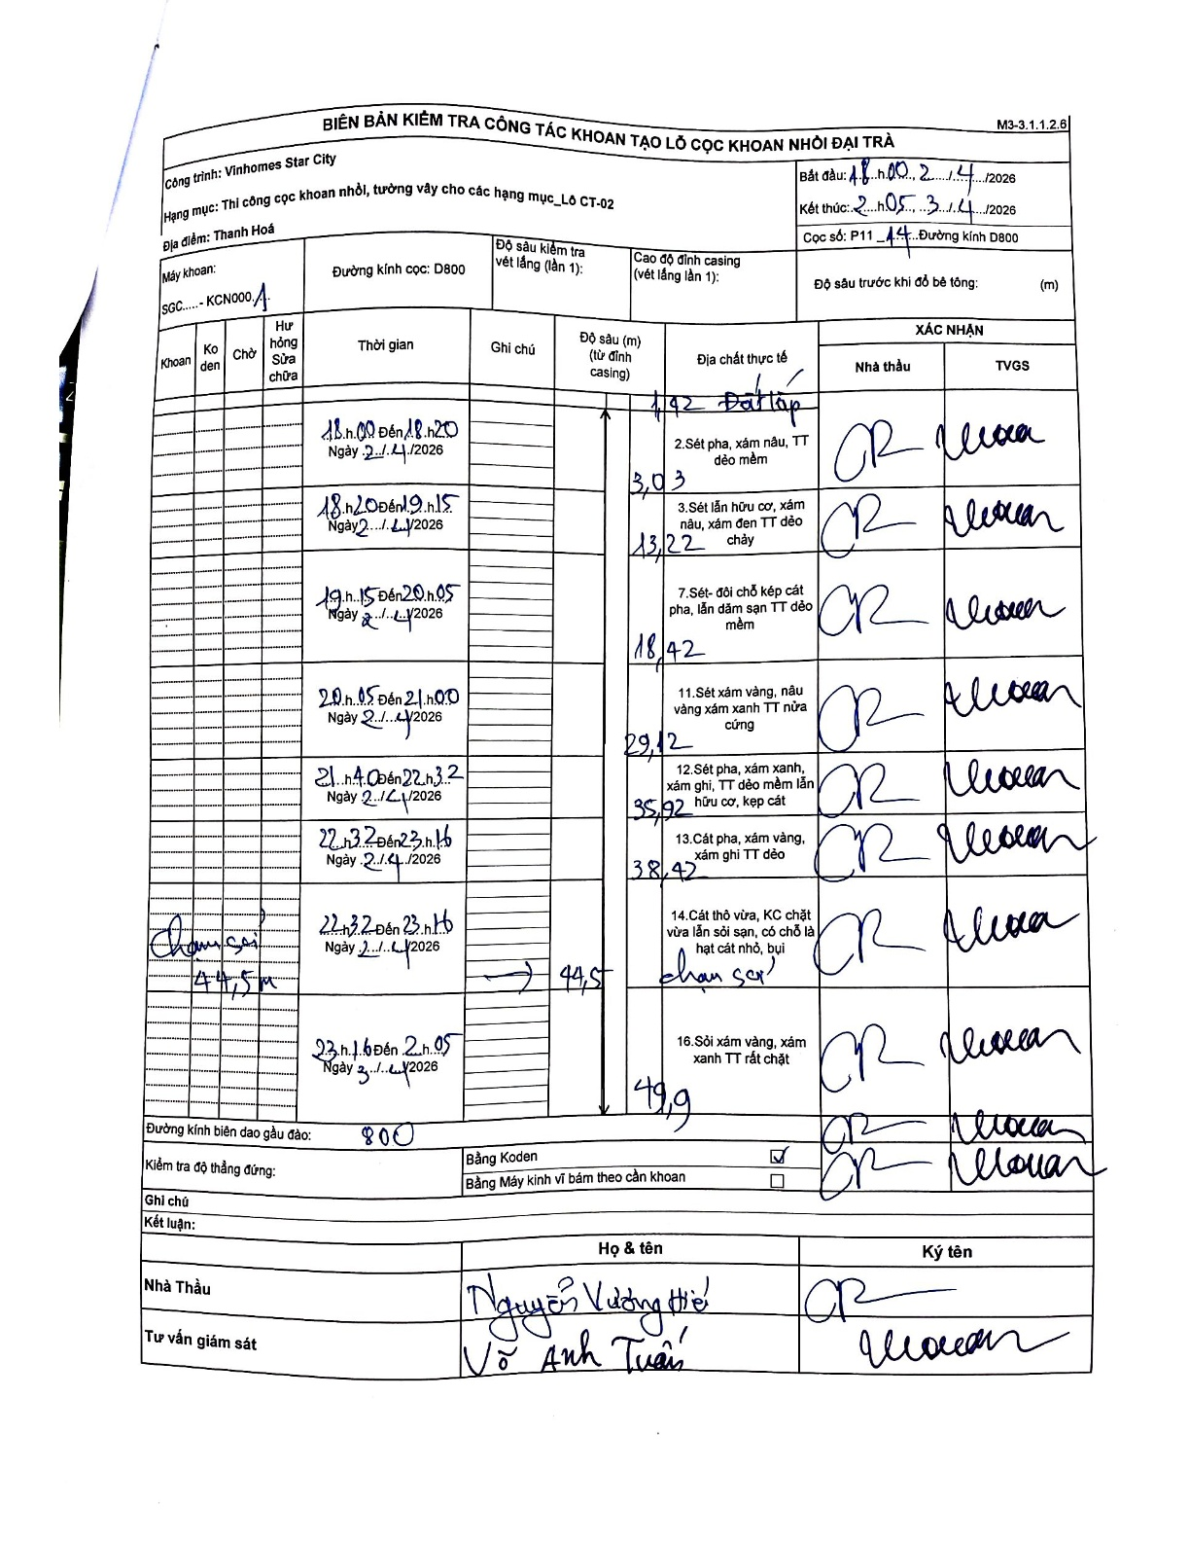
Dự án | Star City Thanh Hóa
Hạng mục | Thi công cọc khoan nhồi, tường vây cho các hạng mục_Lô CT-02
Tên bộ phận | Thanh Hoá
Số hiệu cọc | P11-44
Tên Máy khoan | SGC-KCN0001
Đường kính | D800
Bắt đầu thi công | 18:00 02/04/2026
Kết thúc thi công | 02:05 03/04/2026

Địa chất TT | Đường kính | Mô tả lớp thiết kế | Từ (h) | Đến (h) | Cao độ từ | Cao độ đến | T.Gian (h) | Dài (m) | V (m/h) | Ghi chú
Đất lấp | D800 | Đất lấp | 18:00 02/04/2026 | 18:20 02/04/2026 | 0 | -1.92 | 0.33 | 1.92 | 5.76
2 | D800 | Sét pha, xám nâu, TT dẻo mềm | 18:20 02/04/2026 | 19:15 02/04/2026 | -1.92 | -3.03 | 0.92 | 1.11 | 1.21 | Chiều dài tính toán từ hiệu độ sâu tích lũy
3 | D800 | Sét lẫn hữu cơ, xám nâu, xám đen TT dẻo chảy | 19:15 02/04/2026 | 20:05 02/04/2026 | -3.03 | -13.22 | 0.83 | 10.19 | 12.23
4 | D800 | Sét- đối chỗ kẹp cát pha, lẫn dăm sạn TT dẻo mềm | 20:05 02/04/2026 | 21:00 02/04/2026 | -13.22 | -18.42 | 0.92 | 5.2 | 5.67
5 | D800 | Sét xám vàng, nâu vàng xám xanh TT nửa cứng | 21:40 02/04/2026 | 22:32 02/04/2026 | -18.42 | -29.12 | 0.87 | 10.7 | 12.35
6 | D800 | Sét pha, xám xanh, xám ghi, TT dẻo mềm lẫn hữu cơ, kẹp cát | 22:32 02/04/2026 | 23:16 02/04/2026 | -29.12 | -35.92 | 0.73 | 6.8 | 9.27
7 | D800 | Cát pha, xám vàng, xám ghi TT dẻo | 22:32 02/04/2026 | 23:16 02/04/2026 | -35.92 | -38.42 | 0.73 | 2.5 | 3.41 | Chiều dài từ chênh lệch độ sâu
8 | D800 | Cát thô vừa, KC chặt vừa lẫn sỏi sạn, có chỗ là hạt cát nhỏ, bụi. Chạm sạn | 22:32 02/04/2026 | 23:16 02/04/2026 | -38.42 | -44.5 | 0.73 | 6.08 | 8.29 | Chạm sạn tại 44.5m
9 | D800 | Sỏi xám vàng, xám xanh TT rất chặt | 23:16 02/04/2026 | 02:05 02/04/2026 | -44.5 | -49.9 | 2.82 | 5.4 | 1.92

ẢNH BIÊN BẢN GỐC

